TEST DEFECT
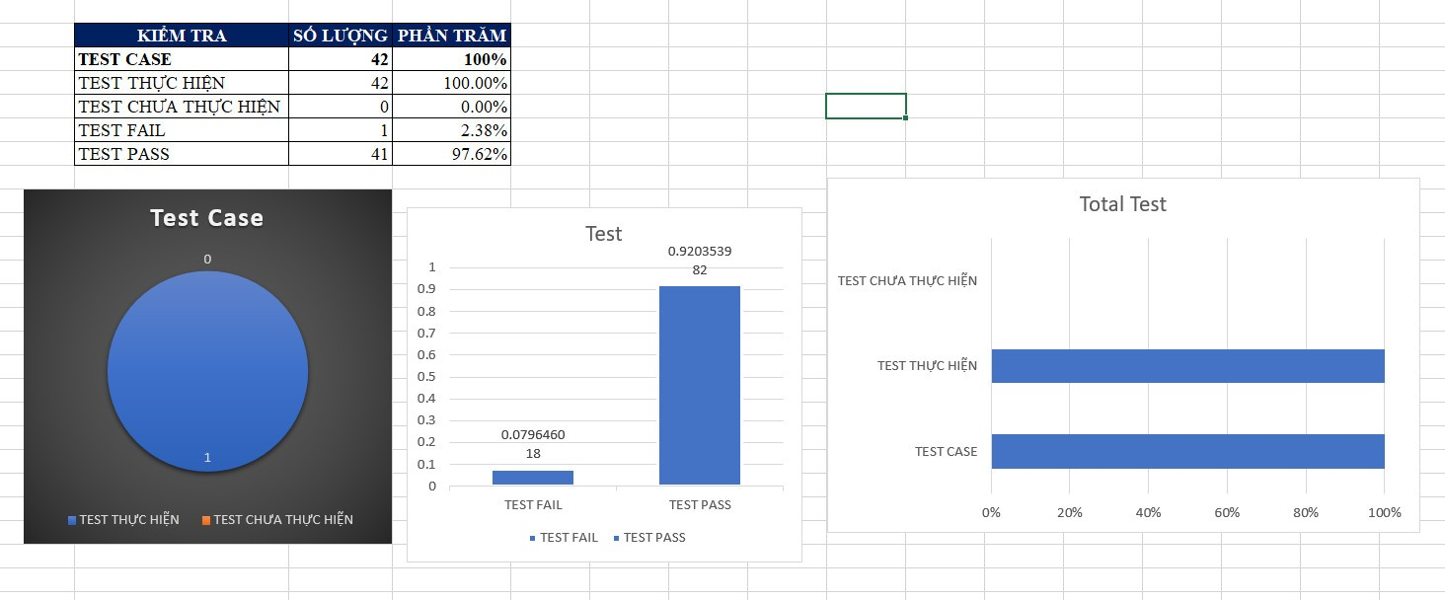
ID | Test case | Test Data | Quy trình | Kết quả dự kiến | Kết quả thực tế | Trạng thái | Ngày | Tester | Mức độ
LG2 | Yêu cầu đăng nhập với tài khoản Người dùng | Username: "huydtps21795@fpt.edu.vn" Password: "Admin@123" Check vào ô CheckBox: "Ghi nhớ tôi" và không chấp nhận cookie | 1.Qua trang đăng nhập 2.Nhập liệu Username và Password 3.Click vào button Đăng Nhập | 1. Mã Hash khớp với trong CSDL 2. Đăng nhập thành công 3. Thông tin được ghi nhớ bằng cookie 4. Chuyển hướng về Bảng điều khiển. | Đăng nhập thành công, không thể ghi nhớ vì chưa chấp nhận cookie | Failed | 2023-11-27 | Đặng Thế Huy | LOW
RP1 | Gửi yêu cầu báo cáo thành công | 1. Khóa học ID : 28 có bình luận 2. Đã sở hữu khóa học | 1. Xem chi tiết Khóa học 2. Xem bình luận 3. Chọn bình luận muốn báo cáo 4.Chọn lý do và mô tả nội dung | 1. Gửi yêu cầu báo cáo bình luận thành công 2. Ẩn bình luận đã bị báo cáo | 1. Gửi yêu cầu báo cáo bình luận thành công 2. Chưa ẩn bình luận bị báo cáo | Failed | 2023-12-01 | Đặng Thế Huy | LOW

